Tuần 21
ĐỘI PHƯƠNG TIỆN |  |  |  |  |  |  |  |  | Ngày 22 tháng 05 năm 2026
BÁO CÁO TUẦN TÌNH TRẠNG HOẠT ĐỘNG PHƯƠNG TIỆN

STT | Tên thiết bị phương tiện | Giờ hoạt động | Hoạt động | Không hoạt động | Hiện trạng | Thời gian kiểm tra hư hỏng, sửa chữa trong tuần (h) | Số lấn sửa chữa trong tuần | Sửa chữa hoàn thành | Tồn đọng chưa xử lý triệt để | Ghi chú
I. NHÓM CẦN CẨU |  |  | 2
1 | Liebherr CBB 32(40)/32- LB40-1 | 86 | x |  | Hệ thống báo tải báo không chính xác, báo tốc độ gió không hoạt động Hệ thống thủy lực xì nhớt nhiều vị trí Tủ điện chính trong tháp cẩu các dây điện có hiện tượng lão hóa, bong tróc vỏ cách điện. |  |  |  | x | 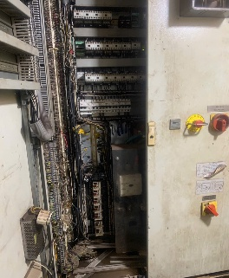 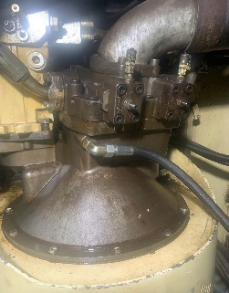 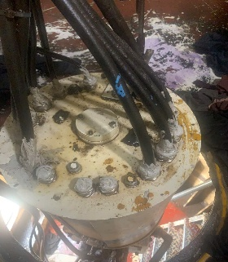 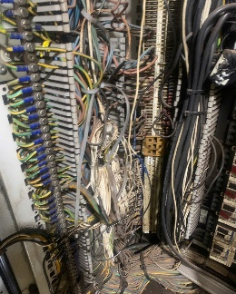
2 | Liebherr CBB 32(40)/32- LB40-2 | 58 | x |  | Hệ thống báo tải báo không chính xác, báo tốc độ gió không hoạt động Hệ thống thủy lực xì nhớt nhiều vị trí Tủ điện chính trong tháp cẩu các dây điện có hiện tượng lão hóa, bong tróc vỏ cách điện. |  |  |  | x | 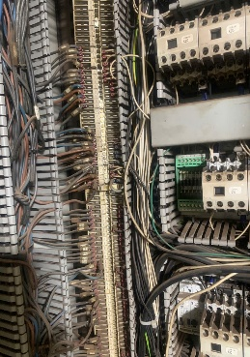 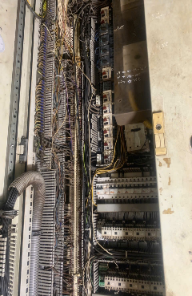 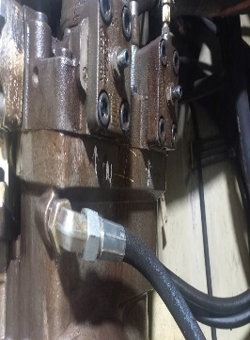 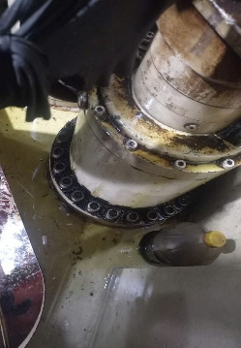
II. NHÓM XE CUỐC |  |  | 3 | 2
1 | Kobelco SK300 |  |  | x | Ngưng sửa chữa | Tình trạng hỗn giật mất kiểm soát, không an toàn |  |  | x | Trong tuần 19 pkt có hiệu chỉnh, ca đêm 08/05 thả xuống gắp hàng dưới tàu, giảm nguy cơ hỗn giật làm rơi hàng trúng ca bin xe vận chuyển. Nhưng làm đến đêm 10/5 tình trạng hỗn giật, mất kiểm soát vẫn xảy ra nên đã cho xe ngưng đến nay.
2 | Kobelco SK250-8 | 52 | x
3 | Komatsu PC220-8LC |  |  | x | Ngưng sửa chữa | ngưng từ ngày 15/05 đến nay |  |  |  | Hỏng bơm thủy lực, đang chờ vật tư thay thế (chưa rõ thời gian sửa chữa xong)
4 | Komatsu PC200-7LC | 40 | x |  | Bình thường
5 | Komatsu PC200-7 | 36 | x |  | Các thao tác yếu chậm | Trong tuần 21 thay bộ phân phối |  |  | x | Thay bộ phân phối, thử hoạt động không tải chưa đạt yêu cầu, đang tiếp tục sửa chữa
III. NHÓM XE NÂNG |  |  | 4 | 1
1 | TCM 2.8T (xe phục vụ sửa chữa) |  | x |  | Bình thường
2 | TCM FD 135 | 5 | x |  | Bình thường
3 | KALMAR KM25-1 | 10 | x |  | Bình thường
4 | TCM FD 250Z5 | 4 | x |  | Bình thường
5 | Xúc lật |  |  | x | Hư hỏng
IV. NHÓM GÀU NGOẠM |  |  | 6 | 1
1 | Gàu diesel số 1 |  | x |  | Binh thường
2 | Gàu diesel số 2 |  |  | x | Sửa chữa hệ thống thủy lực đóng mở gàu | Từ tháng năm 2025 đến nay |  |  | x | PKT đang sắp xếp tiếm tục kiểm tra sửa chưa
3 | Gàu diesel số 3 |  | x |  | Binh thường
4 | Gàu diesel số 6 | 57 | x |  | Binh thường
5 | Gàu diesel số 7 | 228 | x |  | Binh thường | 1h | 1 | 1
7 | Gàu điện 5m³ |  | x |  | Binh thường
8 | Gàu điện 10m³ |  | x |  | Binh thường

Tuần 23
ĐỘI PHƯƠNG TIỆN |  |  |  |  |  |  |  |  | Ngày 05 tháng 06 năm 2026
BÁO CÁO TUẦN TÌNH TRẠNG HOẠT ĐỘNG PHƯƠNG TIỆN

STT | Tên thiết bị phương tiện | Giờ hoạt động | Hoạt động | Không hoạt động | Hiện trạng | Thời gian kiểm tra hư hỏng, sửa chữa trong tuần (h) | Số lấn sửa chữa trong tuần | Sửa chữa hoàn thành | Tồn đọng chưa xử lý triệt để | Ghi chú
I. NHÓM CẦN CẨU |  |  | 2
1 | LB40-1 | 77 | x |  | Hệ thống báo tải báo không chính xác, báo tốc độ gió không hoạt động Hệ thống thủy lực xì nhớt nhiều vị trí Tủ điện chính trong tháp cẩu các dây điện có hiện tượng lão hóa, bong tróc vỏ cách điện. Đã gửi đã làm đề xuất gửi PKT yêu cầu khắc phục sửa chữa các tình trạng trên, |  |  |  | x |   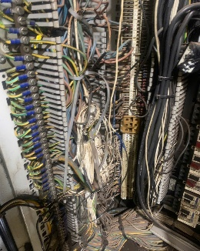
2 | LB40-2 | 79 | x |  | Hệ thống báo tải báo không chính xác, báo tốc độ gió không hoạt động Hệ thống thủy lực xì nhớt nhiều vị trí Tủ điện chính trong tháp cẩu các dây điện có hiện tượng lão hóa, bong tróc vỏ cách điện. Đã gửi đã làm đề xuất gửi PKT yêu cầu khắc phục sửa chữa các tình trạng trên, |  |  |  | x |   
II. NHÓM XE CUỐC |  |  | 4 | 1
1 | SK300 |  |  | x | Ngưng sửa chữa | Tình trạng hỗn giật mất kiểm soát, không an toàn |  |  | x | Trong tuần 19 pkt có hiệu chỉnh, ca đêm 08/05 thả xuống gắp hàng dưới tàu, giảm nguy cơ hỗn giật làm rơi hàng trúng ca bin xe vận chuyển. Nhưng làm đến đêm 10/5 tình trạng hỗn giật, mất kiểm soát vẫn xảy ra nên đã cho xe ngưng đến nay.
2 | SK250-8 | 62 | x |  | Bình thường
3 | PC220-8LC | 92 | x |  | Bình thường
4 | PC200-7LC | 65 | x |  | Bình thường
5 | PC200-7 | 36 | x |  | Bình thường |  |  |  |  | Đã thay bộ phân phối xong, thử không tải tạm ổn, cho làm hàng theo dõi Chân chạy 2 bên không đều yếu không leo dốc được.
III. NHÓM XE NÂNG |  |  | 5
1 | TCM 2.8T (xe phục vụ sửa chữa) |  | x |  | Bình thường
2 | TCM 13-4 | 14 | x |  | Bình thường
3 | KM 25-1 | 5 | x |  | Bình thường
4 | TCM 25-2 | 14 | x |  | Bình thường
5 | Kobota | 3 | x |  | Xe mới, bắt đầu đưa vào khai thác
IV. NHÓM GÀU NGOẠM |  |  | 4 | 3
1 | G1 |  | x |  | Binh thường
2 | H2 |  |  | x | Sửa chữa hệ thống thủy lực đóng mở gàu | Từ tháng năm 2025 đến nay |  |  | x | PKT đang sắp xếp tiếm tục kiểm tra sửa chưa
3 | G3 |  | x |  | Binh thường
4 | G4 | 37 | x |  | Ngưng sửa chữa |  |  |  | x | Hỏng Valve CB
5 | G5 | 61 |  | x | Binh thường
7 | G6 |  |  | x | Ngưng sửa chữa |  |  |  | x | Sửa chữa chảy nhớt ty ben
8 | G7 |  | x |  | Binh thường

